Real time
Category |  |  | 作成日 | 作成者 | 更新日 | 更新者
Realtime flow |  |  | 2022-07-12 | LongNCT

■ Giải pháp đề xuất
Database DynamoDB
Socket.io Server
User1
User 2
User 3
1
0
3
1.Người dùng 1 sẽ gửi 1 bình luận lên server socket
0. Khi máy chủ socket được khởi động thì sẽ luôn luôn có các máy khách lắng nghe sự kiện từ máy chủ socket.
0
2
Các client lắng nghe sự kiện response và hiển thị dữ liệu

■ Chức năng áp dụng
 | # | Chức năng
 | 1 | Comment giao dịch phía web
 | 2 | Comment giao dịch phía APP
 | 3 | Comment cho bảng thông báo

■ Nguồn tham khảo
 | https://stackoverflow.com/questions/53076537/understanding-connection-between-php-redis-node-js-sockets
 | https://www.linkedin.com/pulse/realtime-chat-laravel-mysql-redis-echo-socketio-client-cuong-dinh-ngo
■ Lưu ý
 | 1. Khi khởi chạy server socket sẽ tiến hành trao đổi dữ liệu liên tục từ phía client và server socket. 2. Đối với hệ thống này thì mỗi 1 giao dịch sẽ là 1 room khác nhau. 3. Đối với mỗi 1 client khi kết nối với server socket.io thì sẽ join vào 1 room với 1 id của giao dịch cụ thể. Id của giao dịch này sẽ được khởi tạo tự động demo phía client. Nếu cùng id này thì sẽ join vào room 4. Chỉ gửi thông tin và dữ liệu giữa các người dùng trong cùng 1 room. 5. Đối với DynamoDB sẽ tách hệ thống ra thành nhiều vùng lưu trữ đối với từng room và lưu dữ liệu theo từng room tương ứng. 6. Viết giao diện web cơ bản đối với bình luận theo giao diện tabs sau.

Giao diện màn hình comment
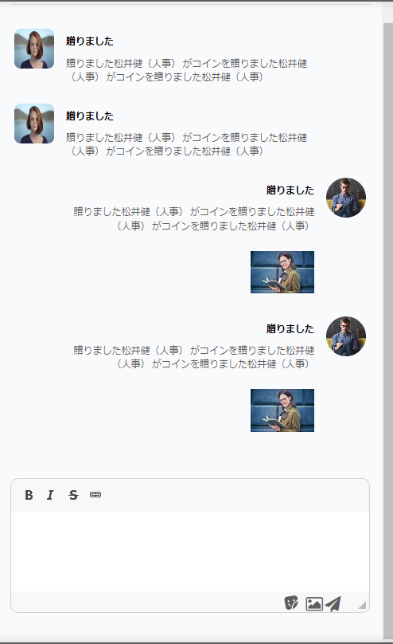

■ Lưu ý
 | Sử dụng trình soạn thảo CKeditor
 | Với trường hợp gửi ảnh chỉ cần lấy tên hình và lưu giá trị tên vao trong DB
 | Hiển thị danh sách icon stamp như style reaction của facebook

 | Với mỗi 1 màn hình chat này sẽ tương ứng với 1 id của giao dịch, danh sách các id của giao dịch là như sau: 33172, 33173, 33174, 33175, 33176, 33177, 33179, 33188
 | Không giới hạn số lượng ký tự tối đa và tối thiểu là 3 ký tự

